BGF_BRI (blanko)
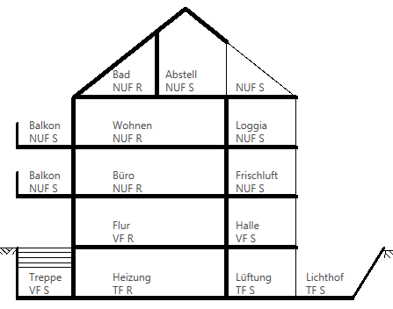
Ermittlung Grundfläche und Rauminhalt
(nach DIN 277)

BV:
Datum:

Lfd. Nr. | Flächen /Raum | Bereich R in m² | Bereich S in m² | Summe

HOAI
Honorarermittlung nach HOAI 2013 - Objektplanung

BV: |  |  | - Grundlage:
Datum: |  |  | - Honorarzone:
Stand: | 2024-09-19 |  | - Honorarsatz:
 |  |  | - Umbauzuschlag: | in %
 |  |  | - Leistungsphasen: |  | in %
 |  |  | - Nebenkosten: | in %

1. anrechenbare Kosten: |  | Kostengruppe 300+400 (brutto):

 |  | Kostengruppe 300+400 (netto):

2. Grundhonorar 100%:

Interpolation:
A = gesuchtes Honorar
A1 = Honorar des kleineren Wertes
A2 = Honorar des größeren Wertes
P = anrechenbare Kosten zu A
P1 = anrechenbare Kotsen zu A1
P2 = anrechenbare Kosten zu A2
 |  | A1 =
 |  | A2 =
 |  | P =
 |  | P1 =
 |  | P2 =

 |  | Grundleistung:

3. Anteiliges Honorar:

 |  | anteiliges Honorar (netto):

4. Zuschlag für Umbau /
Modernisierung:
 |  | Grundhonorar:

5. Nebenkosten:

 |  | anteiliges Honorar + Nebenkosten (netto):

 |  | MwSt. (19 %):

 |  | anteiliges Honorar (brutto):

